三楼房间家私
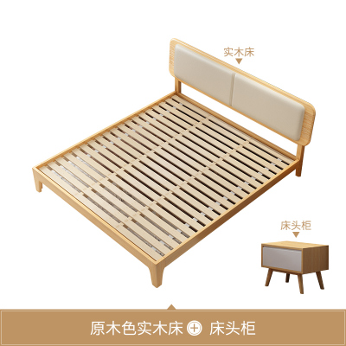
价格 | 床架+1个床头柜
1662.29 | https://item.taobao.com/item.htm?spm=a1z10.5-c-s.w4002-14960791908.54.2b59513dRX5L9P&id=623857345417

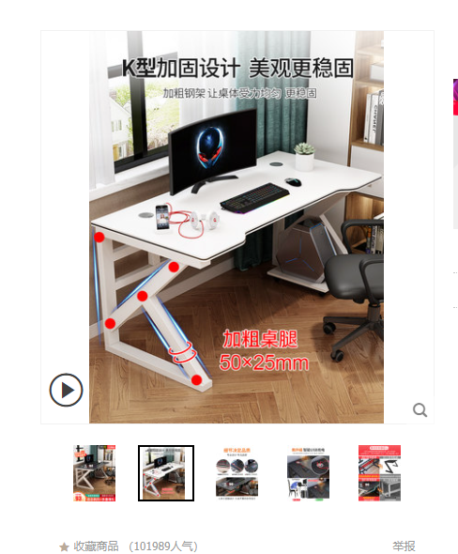
 | 电脑桌白色160*60
198 | https://detail.tmall.com/item.htm?spm=a230r.1.14.150.84865d7bNLrTNr&id=628955699990&ns=1&abbucket=15&skuId=4636133151567

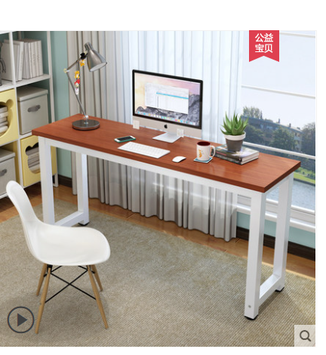
 | 杂物长桌140*50
145 | https://detail.tmall.com/item.htm?spm=a230r.1.14.146.47633bdcTtBrqR&id=614742164241&ns=1&abbucket=15&skuId=4479636240972


 | 小米ES55
2999 | https://item.jd.com/100012093825.html#crumb-wrap

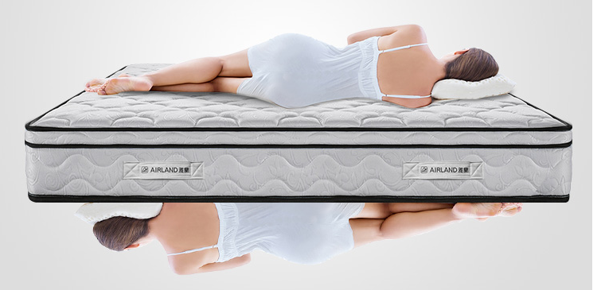

 | 雅兰床垫
1999 | https://item.jd.com/100012623126.html#none

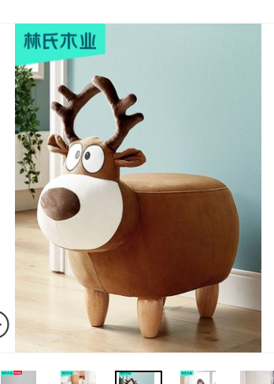
 | 脚凳
172.69 | https://detail.tmall.com/item.htm?id=573715332220&spm=a1z09.2.0.0.48a32e8dpfkuQZ&_u=e2i42u3c6bdd

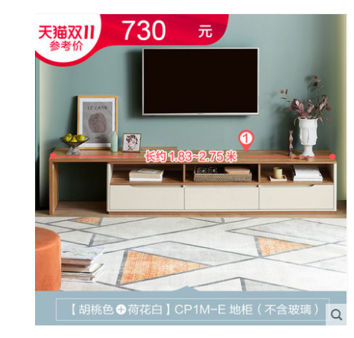
 | 电视柜
737.6 | https://detail.tmall.com/item.htm?id=35112109098&spm=a1z09.2.0.0.48a32e8dpfkuQZ&_u=e2i42u3c4234&skuId=4747257281922

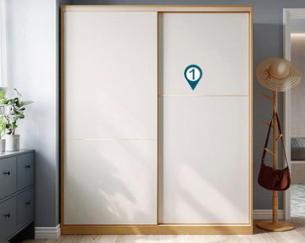
 | 衣柜*2
4871.95 | https://detail.tmall.com/item.htm?id=570274664841&spm=a1z09.2.0.0.418e2e8dj3wX2z&_u=e2i42u3c855d&sku_properties=13744110:11555292;122582666:97926

12785.53 | 总费用

楼梯扶手
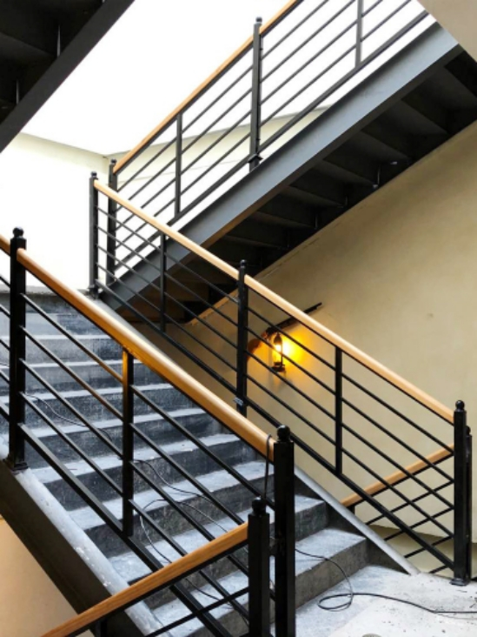
 | 长度 | 单价 | 立柱数量 | 立柱费用 | 总费用
款式1 | 15.5 | 300 | 9 | 100 | 5550

阳台扶手
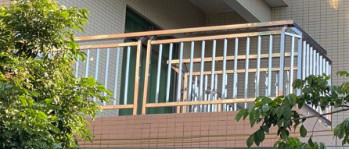
区域 | 长度 | 款式类型 | 单价/m
 |  | 款式1 | 285
三楼 | 2.145
 | 2.125
 | 2.49
 | 2.325
 | 2.505
 | 2.99
 | 2.82
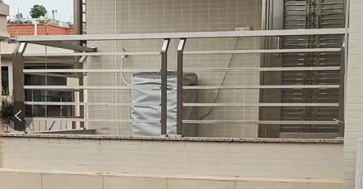
 | 2.82
 | 3.005 | 款式2 | 270
 | 2.785

二楼 | 2.785
 | 4.64
总长 | 33.435

总价 | 9167

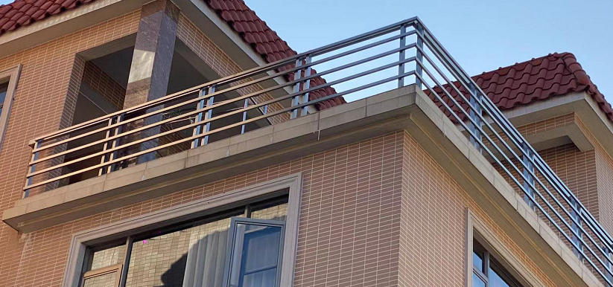
 |  | 款式3 | 285

